チャートライブラリー調査
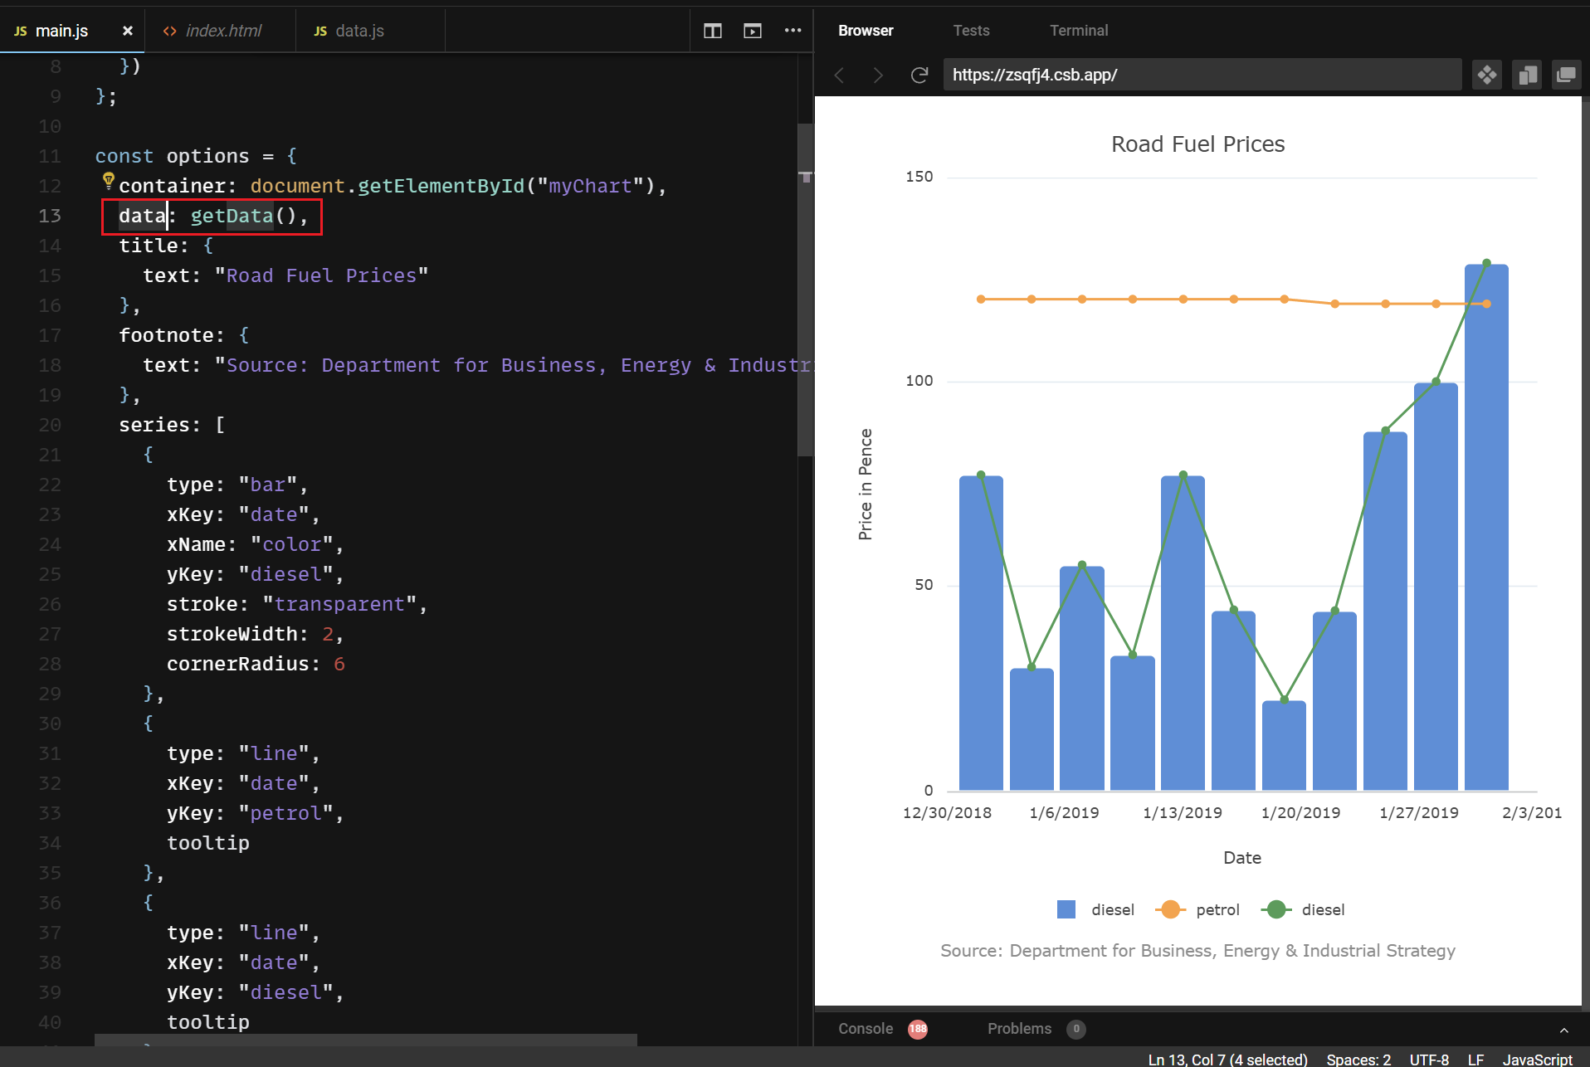
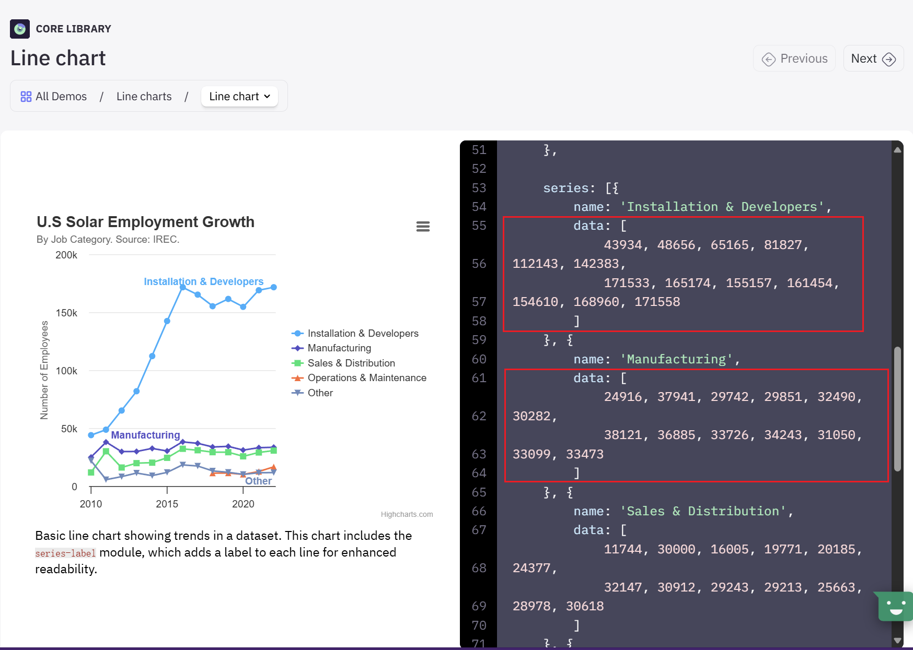
ライブラリー名

 | AG Charts | highcharts
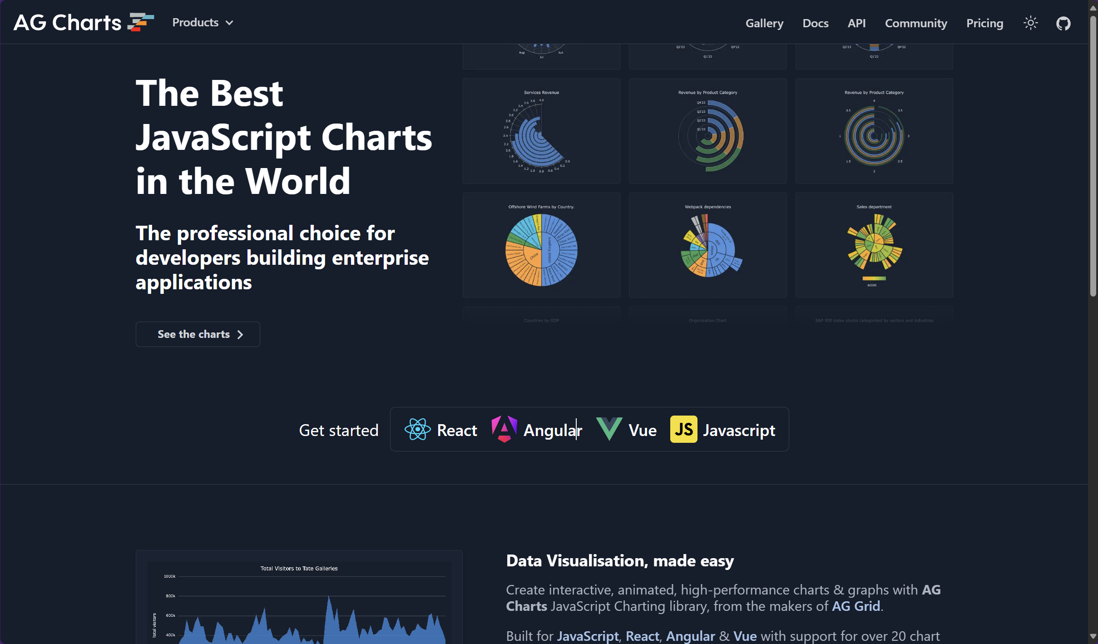
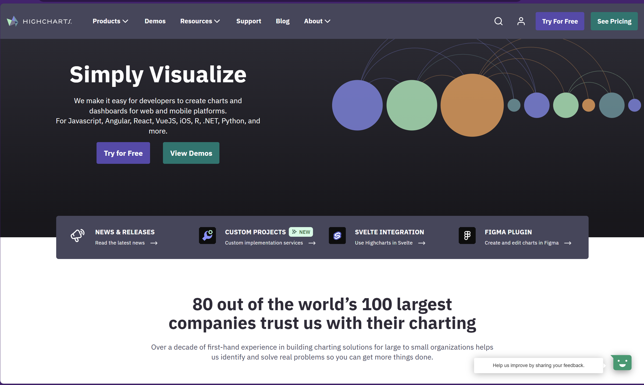

 | AG Charts: JavaScript Charting Library for React, Angular and Vue (ag-grid.com) | Highcharts - Interactive Charting Library for Developers

グラフ表示
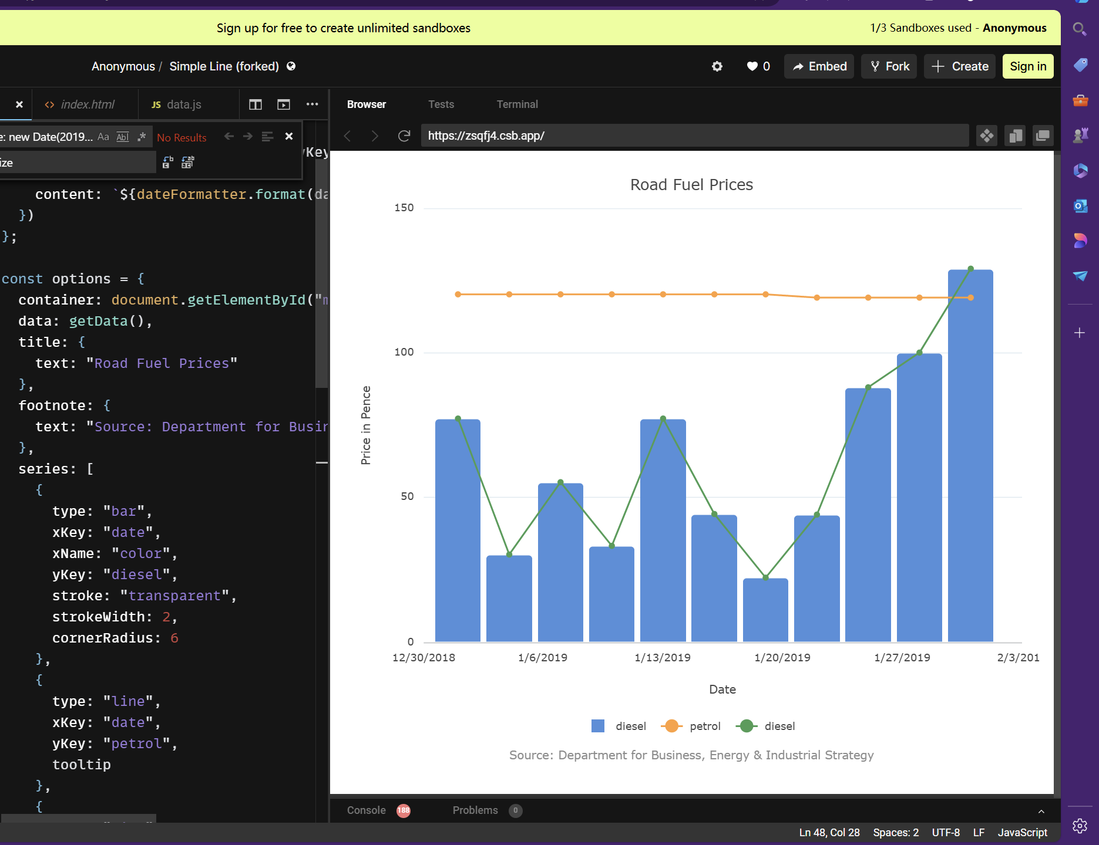
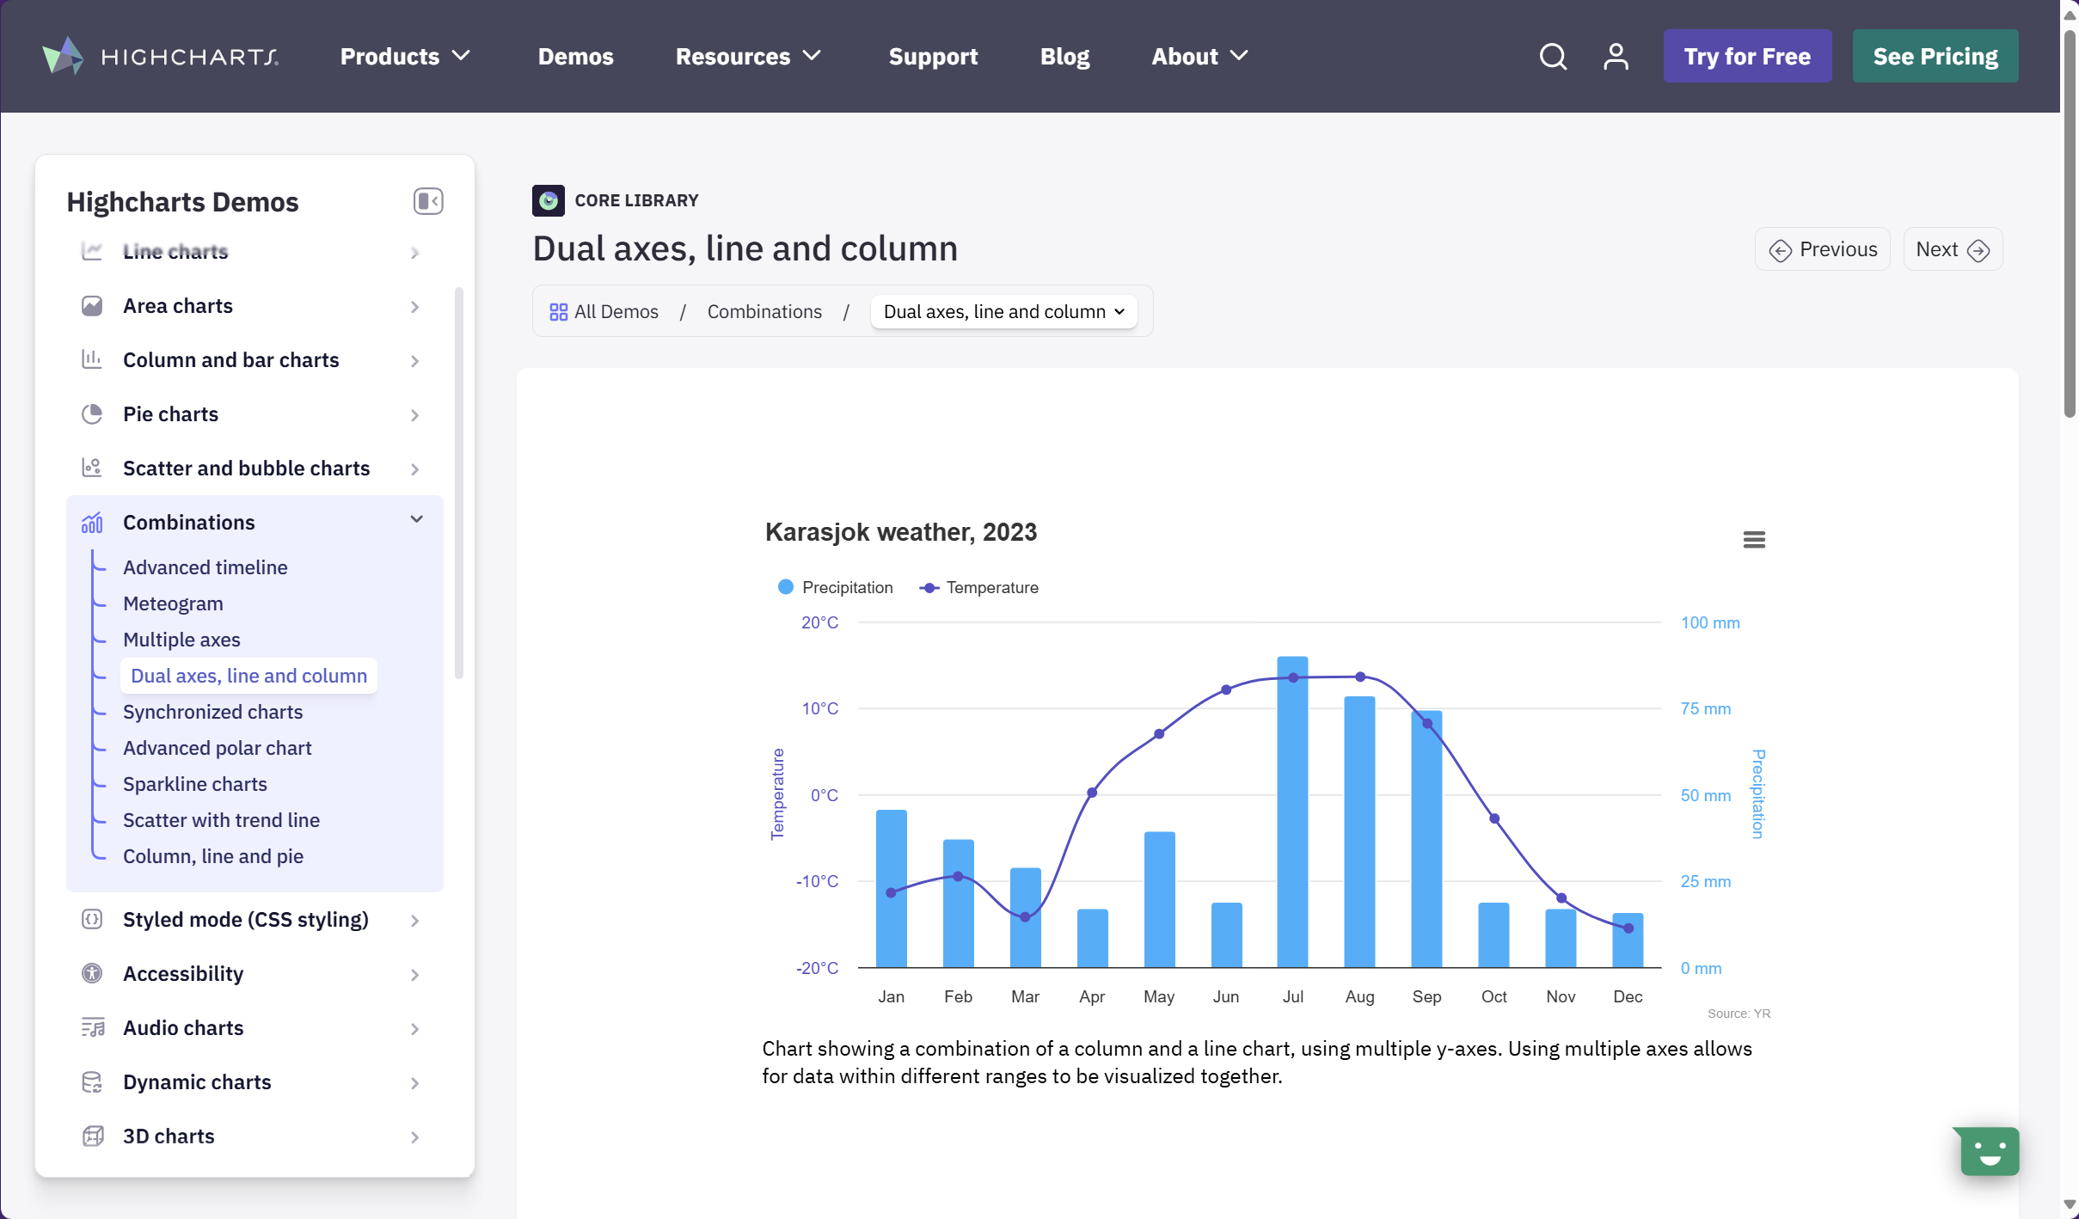

同じな点/勧める理由
 | 安定性と互換性が高い
 | ライブラリーのドキュメントが明確
 | オンラインデモデバッグ可能
 | 複数フレームワークを対応可能(React, Vue, Angular)
 | 変数名理解しやすい

異なる点
 | ある機能(グラフ)が有料版にしか使用できない | 全機能無料
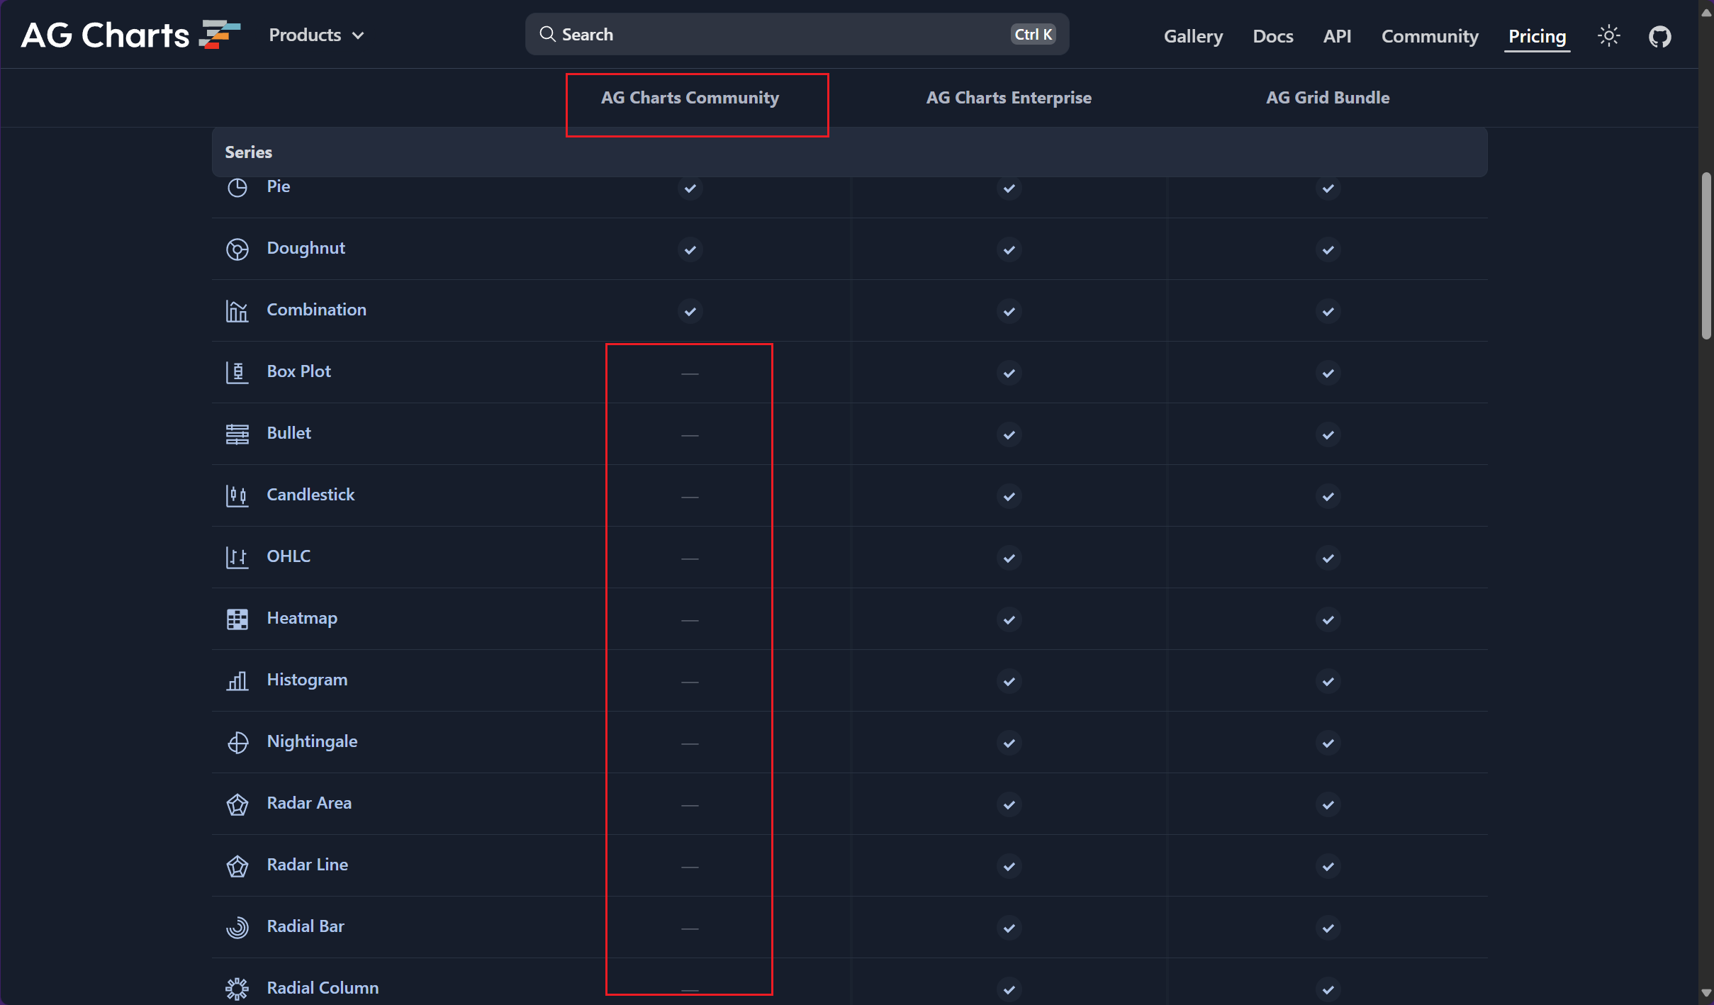

 | グラフデータの構造

